Sheet1
Scene No. | 0
Quest Title | 拉尔夫的渔船
Quest Log | 委托利安造一艘渔船
Map No. | 7
 | 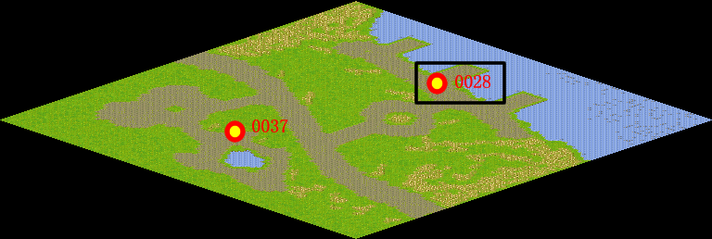
NPC No. | 28
Condition | lv>0
Dialog | 其实出海捕鱼是很危险的，我需要一艘结实的渔船，你帮我找利安定做一艘吧。拜托你了。
Select | 1：接受，2：不接受
Result | 1 : Scene 0001, 2 : 关闭对话框

ScriptFile | Qlog-0148-000.scr
 | Q0028-0148-000.scr

